Gin
 |  |  |  |  |  |  |  |  |  | KEDVELTSÉGI VIZSGÁLAT |  |  |  | HATÓSÁGI VIZSGÁLATOK
KEDVELTSÉGI | TERMÉK | TERMÉK | KISZERELÉS | ÁR * | FELTÜNTETETT | JELÖLÉSEN FELTÜNTETETT | CÍMKÉN FELTÜNTETETT | TISZTASÁG | SZÍN | ILLAT | ÍZ | ÖSSZESÍTETT | TÉNYLEGES | METANOL | CUKORTARTALOM
RANGSOR | FOTÓ* | NEVE | (liter) | (Ft/üveg) | ALKOHOLTARTALOM (% (V/V)) | GYÁRTÓ/FORGALMAZÓ | ÖSSZETEVŐ/INFORMÁCIÓ |  |  |  |  | PONTSZÁM | ALKOHOLTARTALOM (% vol) | (g/hl a.a) | (g/l)
1 | 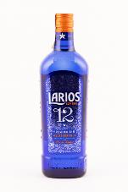 | Larios 12 Premium Gin Mediterránea | 0.7 | 7900 | 40 | F: Heinemann Testvérek Kft. | Víz, gabonapárlat, borókakivonat, egyéb növényi kivonatok | 4.86 | 3.93 | 20.18 | 21.54 | 50.5 | 39.97 | < LOQ | < LOQ
2 | 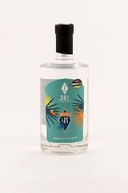 | Zimek Mediterrán Gin | 0.5 | 8900 | 41 | Gy: Zimek Pálinka Manufaktúra Zrt. | _ | 4.86 | 3.93 | 20.01 | 21.17 | 50.0 | 40.69 | < LOQ | < LOQ
3 | 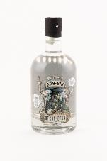 | Steam-Brew Original Dry Gin | 0.7 | 4300 | 42 | Gy: Eckerts Wacholder Brennerei GmbH F: Lidl Stiftung & Co. KG | _ | 4.86 | 3.93 | 19.67 | 21.17 | 49.6 | 42.11 | < LOQ | < LOQ
4 | 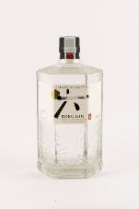 | Roku japán Gin | 0.7 | 13400 | 43 | F: Heinemann Testvérek Kft. | Víz, gabonapárlat, boróka-és egyéb gyógynövénykivonatok | 4.86 | 3.93 | 18.30 | 20.44 | 47.5 | 43.15 | < LOQ | < LOQ
5 | 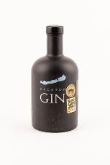 | Balaton Gin | 0.7 | 12500 | 40 | Gy: Somló Spirit Kft. | Kezelt ivóvíz, gabonapárlat, boróka, muskotályos szőlő, birs, bodza, levendula, egyéb természetes fűszerek | 4.86 | 3.93 | 18.47 | 19.71 | 47.0 | 40.21 | < LOQ | < LOQ
6 | 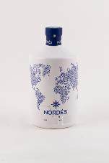 | Nordés Gin, The Taste of Atlantic Spain | 0.7 | 12900 | 40 | F: WhiskyNet Kft. | Víz, gabonapárlat, fűszerek | 4.86 | 3.93 | 18.81 | 19.16 | 46.8 | 39.95 | 4.6 | < LOQ
7 | 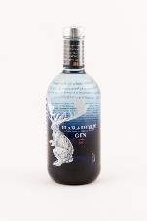 | Harahorn Norwegian Small Batch Gin | 0.7 | 12900 | 46 | F: RiMiKer Plusz Kft. | Ivóvíz, gabonapárlat, fűszerek, növényi-gyümölcs kivonatok | 4.86 | 3.93 | 18.13 | 19.71 | 46.6 | 45.86 | < LOQ | < LOQ
8 | 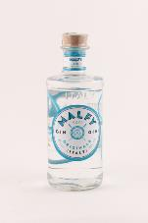 | Malfy Originale Italy Gin | 0.7 | 13400 | 41 | F: Pernod Ricard Hungary Kft. | Gabonaszesz, boróka | 4.86 | 3.93 | 17.96 | 18.43 | 45.2 | 41.33 | < LOQ | < LOQ
9 | 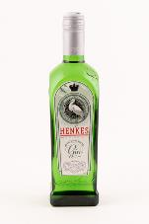 | Henkes Royal Stork Gin | 0.7 | 7000 | 37.5 | Gy: Lucas Bols B.V. F: ROUST Hungary Kft. | _ | 4.86 | 3.67 | 16.07 | 17.89 | 42.5 | 37.72 | < LOQ | < LOQ
10 | 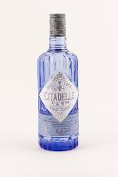 | Citadelle Gin de France | 0.7 | 13000 | 44 | Gy: Chateau dde Bonbonnet F: WhiskyNet Kft. | Víz, gabonapárlat, fűszerek | 4.86 | 3.93 | 15.90 | 16.97 | 41.7 | 44.04 | < LOQ | < LOQ
11 | 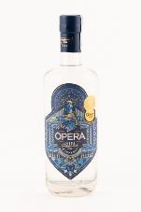 | Opera Gin | 0.7 | 14100 | 44 | Gy: Első Magyar Gin Manufaktúra Zrt. | Kukoricaszesz, fűszerek, gyógynövények | 4.78 | 3.93 | 16.25 | 16.63 | 41.6 | 44.30 | < LOQ | < LOQ
12 | 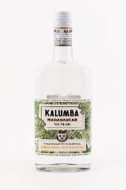 | Kalumba Madagascar White Gin | 0.7 | 7200 | 37.5 | F: Zwack Unicum Nyrt. | Tiszta dry gin, madagaszkári vad fűszerekkel, kubebaborssal és citromnáddal | 4.86 | 3.93 | 15.22 | 16.79 | 40.8 | 37.67 | < LOQ | < LOQ
X | 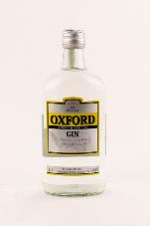 | Oxford The Original Gin | 0.7 | 4900 | 37.5 | Gy: Győri Likőrgyár Zrt. | _ | 4.86 | 3.93 | 13.17 | 14.40 | 36.4 | 36.99 | < LOQ | < LOQ
X | 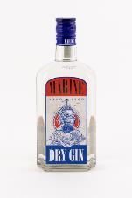 | Marine Dry Gin | 0.5 | 4000 | 37.5 | F: Zwack Unicum Nyrt. | _ | 4.86 | 3.93 | 13.17 | 13.87 | 35.8 | 37.70 | < LOQ | < LOQ
13 | 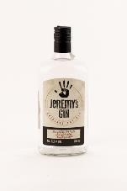 | Jeremy's Original Dry Gin | 0.7 | 4300 | 37.5 | F: SPAR Magyarország Kereskedelmi Kft. | Sómentesített víz, etil-alkohol, gin aroma | 4.86 | 3.93 | 12.83 | 13.87 | 35.5 | 37.91 | < LOQ | < LOQ
14 | 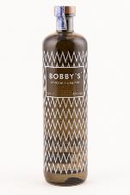 | Bobby's Shiedam Dry Gin | 0.7 | 14000 | 42 | F: WhiskyNet Kft. | Víz, gabonapárlat, fűszerek | 4.86 | 3.93 | 11.97 | 13.14 | 33.9 | 42.40 | < LOQ | < LOQ
X | 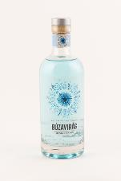 | Búzavirág Hungarian Gin | 0.7 | 12000 | 40 | F: Angyalgyár Kft. | Gabonapárlat, borpárlat, kezelt ivóvíz, fűszerek | 4.86 | 3.67 | 12.31 | 12.96 | 33.8 | 39.96 | 64.6 | < LOQ
15 | 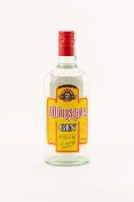 | Billingsgate Original Dry Gin | 0.7 | 5400 | 37.5 | F: Gurlex Group HU Kft. | Gabonából készült finomszesz | 4.86 | 3.93 | 10.77 | 11.86 | 31.4 | 37.86 | < LOQ | < LOQ
*Egérrel a cellára mutatva további információ jelenik meg.

London gin
 |  |  |  |  |  |  |  |  |  | KEDVELTSÉGI VIZSGÁLAT |  |  |  | HATÓSÁGI VIZSGÁLATOK
KEDVELTSÉGI | TERMÉK | TERMÉK | KISZERELÉS | ÁR * | FELTÜNTETETT | JELÖLÉSEN FELTÜNTETETT | CÍMKÉN FELTÜNTETETT | TISZTASÁG | SZÍN | ILLAT | ÍZ | ÖSSZESÍTETT | TÉNYLEGES | METANOL | CUKORTARTALOM
RANGSOR | FOTÓ* | NEVE | (liter) | (Ft/üveg) | ALKOHOLTARTALOM (% (V/V)) | GYÁRTÓ/FORGALMAZÓ | ÖSSZETEVŐ/INFORMÁCIÓ |  |  |  |  | PONTSZÁM | ALKOHOLTARTALOM (% vol) | (g/hl a.a) | (g/l)
1 | 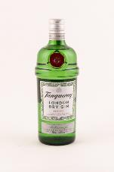 | Tanqueray London Dry Gin | 0.7 | 10500 | 43.1 | Gy: Charles Tanqueray & CO. F: Zwack Unicum Nyrt. | _ | 4.86 | 3.93 | 21.80 | 21.90 | 52.5 | 43.10 | < LOQ | < LOQ
2 | 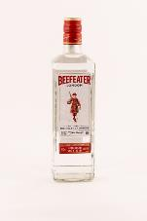 | Beefeater London Dry Gin | 0.7 | 8500 | 40 | F: Pernod Ricard Hungary Kft. | Víz, gabona párlat, koriander, boróka, angelika gyökér, mandula | 4.86 | 3.93 | 18.81 | 20.99 | 48.6 | 40.14 | < LOQ | < LOQ
3 | 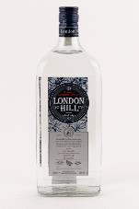 | London Hill London Dry Gin | 1 | 10000 | 43 | F: WhiskyNet Kft. | Víz, gabonapárlat, fűszerek | 4.86 | 3.93 | 19.67 | 20.08 | 48.5 | 43.15 | < LOQ | < LOQ
4 | 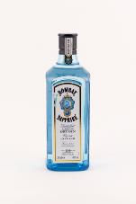 | Bombay Saphire London Dry Gin | 0.7 | 9600 | 40 | F: Coca-Cola HBC Magyarország Kft. | Gabonából készült finomszesz | 4.86 | 3.93 | 17.74 | 16.88 | 43.4 | 40.20 | < LOQ | < LOQ
5 | 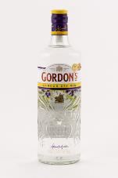 | Gordon's London Dry Gin | 0.7 | 8000 | 37.5 | F: Zwack Unicum Nyrt. | _ | 4.66 | 3.93 | 16.46 | 18.02 | 43.1 | 37.53 | < LOQ | < LOQ
6 | 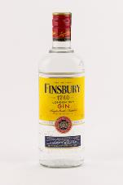 | Finsbury London Dry Gin | 0.7 | 6500 | 37.5 | F: Heinemann Testvérek Kft. | Víz, gabonapárlat, borókakivonat, egyéb növényi kivonatok | 4.66 | 3.93 | 16.25 | 17.34 | 42.2 | 37.55 | < LOQ | < LOQ
7 | 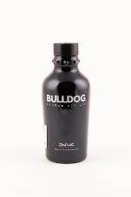 | Bulldog London Dry Gin | 0.7 | 11700 | 40 | Gy: G&J Distillers F: Coca-Cola HBC Magyarország Kft. | Ivóvíz, alkohol, természetes aromák | 4.86 | 3.93 | 15.60 | 17.34 | 41.7 | 40.08 | < LOQ | < LOQ
8 | 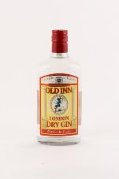 | Old Inn London Dry Gin | 0.7 | 4900 | 37.5 | F: Eurodrinks Kft. | Kezelt víz, gabonaszesz, borókapárlat | 4.86 | 3.93 | 13.25 | 17.11 | 39.2 | 37.77 | < LOQ | < LOQ
9 | 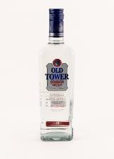 | Old Tower London Dry Gin | 0.7 | 4500 | 37.5 | Gy: ST. NICOLAUS a.s- | Víz, etil-alkohol, borókabogyó, gyógynövények és gyümölcsök felhasználásával készült desztillált gin | 4.86 | 3.93 | 14.32 | 15.97 | 39.1 | 37.46 | < LOQ | < LOQ
*Egérrel a cellára mutatva további információ jelenik meg.

